Tidrapport
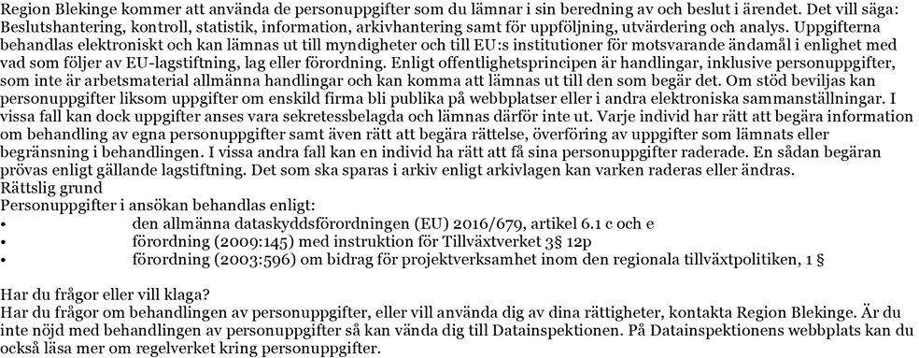
Tidrapport

Egen personal | Eget arbete | Diarienummer:

Projektnamn:

Organisation:

Namn:

Arbetsuppgift:

Tidsperiod:

Timkostnad (inkl lönebikostnader):

Beskriv genomförda aktiviteter |  | Totala timmar | Kostnad

Summa |  | 0 | 0 kr
Tidrapporten ska skickas in i PDF-format (ej scannad) via e-post till: projektkontoret@regionblekinge.se

